Sheet1
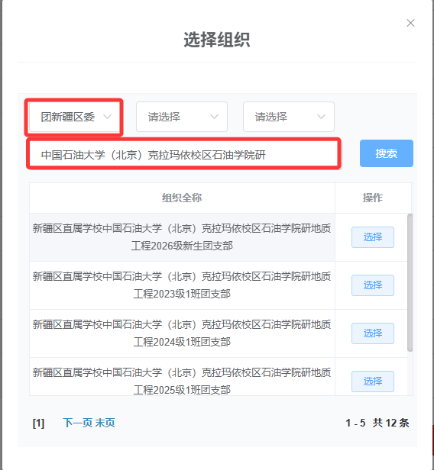
2026级研究生团员组织关系接收信息表
序号 | 学校名称 | 转入上级团组织名称 | 转入团支部名称 | 录取专业 | 联系人 | 联系电话
1 | 中国石油大学（北京）克拉玛依校区 | 共青团中国石油大学（北京）克拉玛依校区石油学院委员会 | 研地质工程2026级新生团支部 | 地质工程专业研究生 | 张春琪、李卓奕 | 0990-6633514
2 |  |  | 研石油与天然气工程2026级新生团支部 | 石油与天然气工程专业研究生
3 |  |  | 研计算机技术2026级新生团支部 | 计算机技术专业研究生

